Накладная-№3
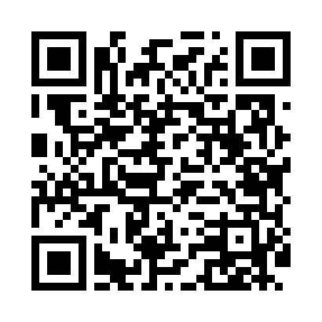
Номер товарно-транспортной накладной: |  |  | Торговый представитель: Amriyev Muhammad
Поставщик: Toshkent falcon fly 2 |  |  | Телефон торгового представителя: +998972880505
Дата отгрузки: 06.11.2025 |  |  | Контрагент: Dona zakass
Дата консигнации: |  |  | Адрес:
Доставщик: |  |  | Телефон:
Телефон доставщика:
Время заказа: 06.11.2025 16:49:00
№ | Штрих-код | Название товаров (работ,услуг) | Количество | Количество в кейсе | Цена | Сумма
 |  |  | 61 |  |  | 115.1
1 | 6950335138647 | Металлическая Корзины для фритюра 24-40139 A4 2-014D DB-138-64 | 5 | 5 шт. | 1.50 | 7.50
2 | 2016429010184 | Бамбуковая разделочная доска 100*14 см SV-35- 84 | 4 | 4 шт. | 9 | 36
3 | 6985687568910 | Деревянная разделочная доска 20*90cm DB-130-3 8 | 2 | 2 шт. | 13.30 | 26.60
4 | 6915646559406 | Пластмасса ликоб 4.2" D176142 4.2" 10.5x10.5x 5.5 sm DB-59-40 | 50 | 50 шт. | 0.90 | 45
Итого: 115.1$|->UZS: 1,438,750.00

